Hoja1
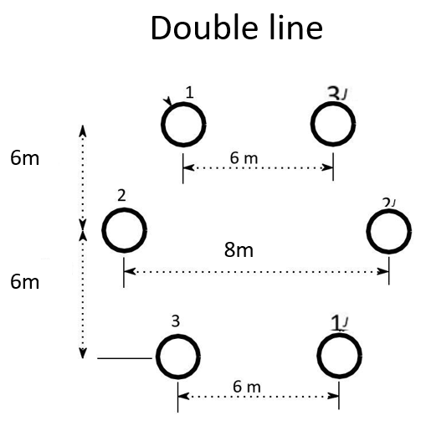
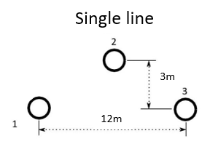
Line | L [km] | Type | Ncond. | Nº Circuits | Sb [MVA] | Voltage [V] | Zb | Conductor | Area[mm2] | diameter [mm] | Rcond [Ω/km] | max A [A] | kg | R[Ω/km] | L [H/km] | C [F/km] | GMD | GMR | Req | Rt | XLt | XCt | r | x | b
L8 | 100 | Single | 1 | 1 | 100 | 400 |  | 1x315 | 315 | 24.87 | 0.0917 | 530 | 0.811 | 0.0917 | 0.001338783428 | 8.5675311916E-09 | 8.1432528498 | 0.010084785 | 0.012435 | 9.17 | 42.05912182 | 0.00026915693051
L1 | 100 | Bundle | 4 | 2 | 100 | 400 |  | 4X800 | 800 | 39.09 | 0.0362 | 3664 | 0.808 | 0.00905 | 0.00077524039703 | 1.4532292782E-08 | 7.5595262994 | 0.15670449326 | 0.16528316068 | 0.905 | 24.354895361 | 0.00045654544244
L4 | 200 | Bundle | 4 | 2 | 100 | 400 |  | 4x500 | 500 | 30.87 | 0.0578 | 2788 | 0.809 | 0.01445 | 0.00078698264617 | 1.4311344979E-08 | 7.5595262994 | 0.14776904935 | 0.15581036644 | 2.89 | 49.447577994 | 0.00089920832499
L5 | 140 | Bundle | 4 | 2 | 100 | 400 |  | 4x500 | 500 | 30.87 | 0.0578 | 2788 | 0.809 | 0.01445 | 0.00078698264617 | 1.4311344979E-08 | 7.5595262994 | 0.14776904935 | 0.15581036644 | 2.023 | 34.613304596 | 0.00062944582749
L6 | 140 | Bundle | 4 | 2 | 100 | 400 |  | 4x800 | 800 | 39.09 | 0.0362 | 3664 | 0.808 | 0.00905 | 0.00077524039703 | 1.4532292782E-08 | 7.5595262994 | 0.15670449326 | 0.16528316068 | 1.267 | 34.096853505 | 0.00063916361941
L7 | 100 | Bundle | 4 | 2 | 100 | 400 |  | 4x800 | 800 | 39.09 | 0.0362 | 3664 | 0.808 | 0.00905 | 0.00077524039703 | 1.4532292782E-08 | 7.5595262994 | 0.15670449326 | 0.16528316068 | 0.905 | 24.354895361 | 0.00045654544244
L2 | 140 | Double | 2 | 1 | 100 | 400 |  | 2X1120 | 1120 | 44.5 | 0.0258 | 2192 | 0.793 | 0.0129 | 0.00055441080616 | 2.0916308312E-08 | 6.8854506296 | 0.43057082535 | 0.48351283367 | 1.806 | 24.38426082 | 0.00091994728745
L3 | 100 | Double | 2 | 1 | 100 | 400 |  | 2X800 | 800 | 39.09 | 0.0362 | 1832 | 0.808 | 0.0181 | 0.00056549917341 | 2.0418086196E-08 | 6.8854506296 | 0.40734887007 | 0.45316967014 | 1.81 | 17.765680488 | 0.00064145309593
 |  |  |  |  |  |  |  |  |  |  |  |  |  |  |  |  |  |  |  | L8 | 0.4205912182 | 8.5675311916
 |  |  |  |  |  |  |  |  |  |  |  |  |  |  |  |  |  |  |  | L1 | 0.24354895361 | 14.532292782
 |  |  |  |  |  |  |  |  |  |  |  |  |  |  |  |  |  |  |  | L4 | 0.24723788997 | 14.311344979
 |  |  |  |  |  |  |  |  |  |  |  |  |  |  |  |  |  |  |  | L5 | 0.24723788997 | 14.311344979
 |  |  |  |  |  |  |  |  |  |  |  |  |  |  |  |  |  |  |  | L6 | 0.24354895361 | 14.532292782
 |  |  |  |  |  |  |  |  |  |  |  |  |  |  |  |  |  |  |  | L7 | 0.24354895361 | 14.532292782
 |  |  |  |  |  |  |  |  |  |  |  |  |  |  |  |  |  |  |  | L2 | 0.17417329157 | 20.916308312
 |  |  |  |  |  |  |  |  |  |  |  |  |  |  |  |  |  |  |  | L3 | 0.17765680488 | 20.418086196

Single line |  |  | Double Lines |  |  |  |  |  | Bundle Lines
Y23 | 3 |  | d13' | 6 | GMD12 | 6.2024808039 |  |  | dbundle (cm) | 30
d13 | 12 |  | d22' | 8 | GMD23 | 6.2024808039 |  |  | nbundles | 4
d23 | 6.7082039325 |  | d31' | 6 | GMD31 | 8.4852813742 |  |  | rbundle | 0.21213203436
d12 | 6.7082039325 |  | yd21 | 6 |  |  |  |  | d12 | 6
Req |  |  | yd32 | 6 |  |  |  |  | d23 | 6
 |  |  | d12,d1'2',d23,d2'3' | 6.0827625303 |  |  |  |  | d13 | 12
 |  |  | d12', d1'2,d23',d2'3 | 6.3245553203
 |  |  | d11', d3'3 | 12.041594579
 |  |  | d13,d1'3' | 12

